1er parcial 2019 TM
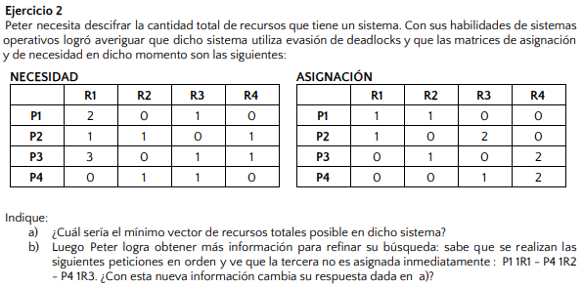
 |  |  |  |  |  |  |  |  |  |  | R1 | R2 | R3 | R4
 |  |  |  |  |  |  |  |  |  |  | 2 | 2 | 3 | 4
 |  |  |  |  |  |  |  |  |  |  | Recursos Totales mínimos (asignaciones)

 |  |  |  |  |  |  |  |  |  |  | R1 | R2 | R3 | R4
 |  |  |  |  |  |  |  |  |  |  | 3 | 1 | 2 | 3
 |  |  |  |  |  |  |  |  |  |  | Recursos Totales mínimos (peticiones máximas)

 |  |  |  |  |  |  |  |  |  |  | R1 | R2 | R3 | R4 |  | R1 | R2 | R3 | R4
 |  |  |  |  |  |  |  |  |  |  | 3 | 2 | 3 | 4 |  | 1 | 0 | 0 | 0
 |  |  |  |  |  |  |  |  |  |  | Recursos Totales mínimos (sin estado seguro) |  |  |  |  | Recursos disponibles (sin estado seguro)

 |  |  |  |  |  |  |  |  |  |  | R1 | R2 | R3 | R4 | SIMULO | R1 | R2 | R3 | R4 | FIN
 |  |  |  |  |  |  |  |  |  |  | 4 | 2 | 4 | 4 | P1 | 2 | 0 | 1 | 0 | DE
 |  |  |  |  |  |  |  |  |  |  | Recursos Totales mínimos (1ra iteración) |  |  |  |  | Recursos disponibles (1ra iteración) |  |  |  | P1
 | R1 | R2 | R3 | R4 |  |  | R1 | R2 | R3 | R4
P1 | 1 | 1 | 0 | 0 |  | P1 | 2 | 0 | 1 | 0 | R1 | R2 | R3 | R4 |  | R1 | R2 | R3 | R4 | FIN
P2 | 1 | 0 | 2 | 0 |  | P2 | 1 | 1 | 0 | 1 | 4 | 2 | 4 | 4 |  | 3 | 1 | 1 | 0 | DE
P3 | 0 | 1 | 0 | 2 |  | P3 | 3 | 0 | 1 | 1 | Recursos Totales mínimos |  |  |  |  | Recursos disponibles (fin de p1) |  |  |  | P4
P4 | 0 | 0 | 1 | 2 |  | P4 | 0 | 1 | 1 | 0
Recursos asignados |  |  |  |  |  | Necesidades pendientes |  |  |  |  |  |  |  |  |  | R1 | R2 | R3 | R4 | FIN
 |  |  |  |  |  |  |  |  |  |  |  |  |  |  |  | 3 | 1 | 2 | 2 | DE
 | R1 | R2 | R3 | R4 |  |  |  |  |  |  |  |  |  |  |  | Recursos disponibles (fin de p4) |  |  |  | P2
P1 | 3 | 1 | 1 | 0
P2 | 2 | 1 | 2 | 1 |  |  |  |  |  |  |  |  |  |  |  | R1 | R2 | R3 | R4 | FIN
P3 | 3 | 1 | 1 | 3 |  |  |  |  |  |  |  |  |  |  |  | 4 | 1 | 4 | 2 | DE
P4 | 0 | 1 | 2 | 2 |  |  |  |  |  |  |  |  |  |  |  | Recursos disponibles (fin de p2) |  |  |  | P3
Necesidades máximas
 |  |  |  |  |  |  |  |  |  |  |  |  |  |  |  | R1 | R2 | R3 | R4
 |  |  |  |  |  |  |  |  |  |  |  |  |  |  |  | 4 | 2 | 4 | 4
 |  |  |  |  |  |  |  |  |  |  |  |  |  |  |  | Recursos disponibles (fin de p3)

R1 | R2 | R3 | R4 | P1 |  | R1 | R2 | R3 | R4 | P4 | R1 | R2 | R3 | R4 | P4
2 | 0 | 1 | 0 | ASIGNA |  | 1 | 1 | 1 | 0 | ASIGNA | 1 | 0 | 0 | 0 | ASIGNA
Recursos disponibles (1ra iteración) |  |  |  | 1 R1 |  | Recursos disponibles (2da iteración) |  |  |  | 1 R2 | Recursos disponibles (2da iteración) |  |  |  | 1 R3
ASIGNADOS - TOTALES MINIMOS |  |  |  |  |  | AGREGO UN RECURSO DE R2 |  |  |  |  | Posible deadlock en P1,P2,P3

 |  |  |  |  |  |  | R1 | R2 | R3 | R4
 |  |  |  |  |  | P1 | 1 | 0 | 1 | 0 | Agrego un recurso de R2 más para poder simular
 |  |  |  |  |  | P2 | 1 | 1 | 0 | 1
 |  |  |  |  |  | P3 | 3 | 0 | 1 | 1
 |  |  |  |  |  | P4 | 0 | 0 | 0 | 0
 |  |  |  |  |  | Necesidades pendientes

R1 | R2 | R3 | R4 |  | R1 | R2 | R3 | R4
4 | 4 | 5 | 5 |  | 0 | 1 | 1 | 1
Recursos totales |  |  |  |  | Recursos disponibles

 |  |  |  | P3 | R1 | R2 | R3 | R4
 |  |  |  |  | 0 | 1 | 1 | 2
 |  |  |  |  | Recursos disponibles

 |  |  |  | P1 | R1 | R2 | R3 | R4
 |  |  |  |  | 1 | 1 | 3 | 2
 |  |  |  |  | Recursos disponibles

 |  |  |  | P5 | R1 | R2 | R3 | R4
 |  |  |  |  | 2 | 1 | 3 | 2
 |  |  |  |  | Recursos disponibles

 |  |  |  | P4 | R1 | R2 | R3 | R4
 |  |  |  |  | 3 | 4 | 5 | 4
 |  |  |  |  | Recursos disponibles

1er parcial 2019 TT
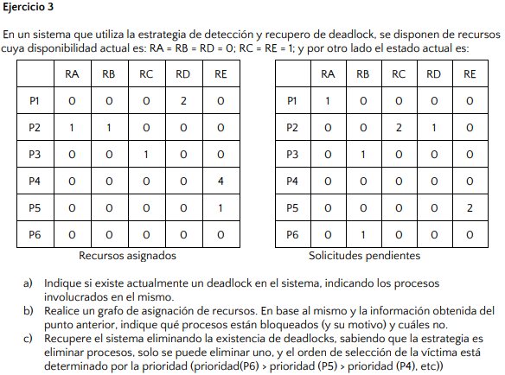
 | Recursos disponibles
 | RA | RB | RC | RD | RE
 | 0 | 0 | 1 | 0 | 1

A) | P6 no tiene recursos asignados => se descarta
 | Puedo simular y finalizar P4
 | Recursos disponibles
 | RA | RB | RC | RD | RE
 | 0 | 0 | 1 | 0 | 5
 | Puedo simular y finalizar P5
 | Recursos disponibles
 | RA | RB | RC | RD | RE
 | 0 | 0 | 1 | 0 | 6
 | No puedo simular ninguno más
 | Hay deadlock entre P1, P2 y P3

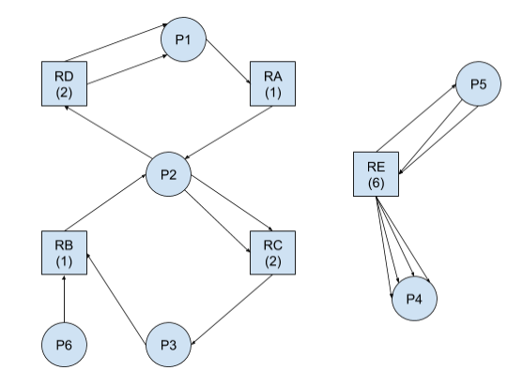
B)

C) | Elimino P3 (por la prioridad definida)
 | Recursos disponibles
 | RA | RB | RC | RD | RE
 | 0 | 0 | 2 | 0 | 6
 | Elimino P2 (por la prioridad definida)
 | Recursos disponibles
 | RA | RB | RC | RD | RE
 | 1 | 1 | 2 | 0 | 6
 | Puedo ejecutar P1
 | Eliminando P2 y P3 ya no existe deadlock

